كرة الهدف
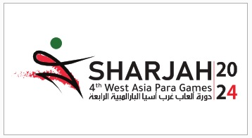
الللجنة البارالمبية: | الإمارات العربية المتحدة
إسم الإداري:
البريد الإكتروني:
عدد اللاعبين:
عدد المدربين:
عدد المعالجين:
عدد الإداريين:
عدد المرافقين:
عدد المساعدين:

